送信者情報１
履修履歴データベース 「送信者情報１」検索用変換ツール

 | ① 検索対象 | ② 検索情報
1 |  | ,,,,,,,,,,,,,,,,,,,,,,,,,,,,,,,,,,,,,,,,,,,,,,,,,,,,,,,,,,,,,,,,,,,,,,,,,,,,,,,,,,,,,,,,,,,,,,,,,,,
2
3
4 |  | ＜ご利用方法＞
5 |  | ①「検索対象」の列に検索したい対象者の情報を入力する
6 |  | ※ナビサイト等からダウンロードしたＣＳＶデータをコピー＆ペーストして頂くと非常に便利です
7 |  | ②「検索情報」欄をコピーして、履修履歴データベースの履修履歴一覧画面「送信者情報１」に貼りつける
8 |  | ③「検索」ボタンで対象を絞り込む
9
10
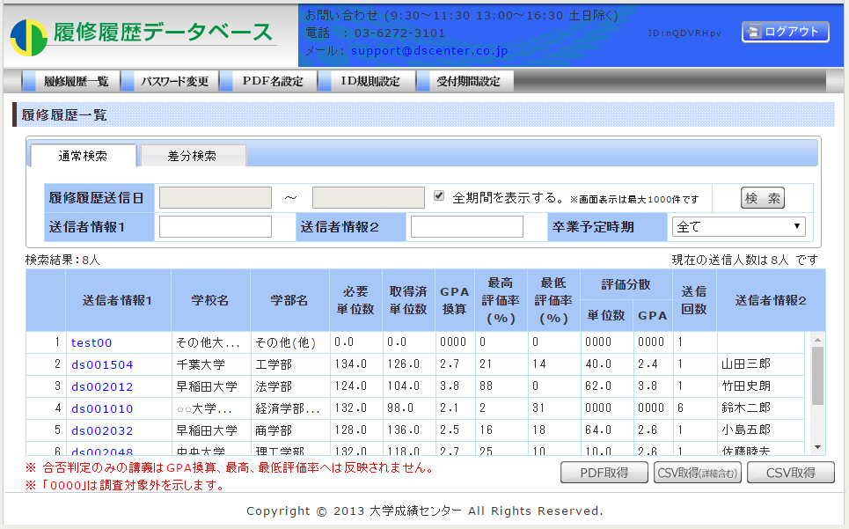
11
12
13
14
15
16
③
17
②
18
19
20
21
22
23
24
25
26
27
28
29
30
31
32
33
34
35
36
37
38
39
40
41
42
43
44
45
46
47
48
49
50
51
52
53
54
55
56
57
58
59
60
61
62
63
64
65
66
67
68
69
70
71
72
73
74
75
76
77
78
79
80
81
82
83
84
85
86
87
88
89
90
91
92
93
94
95
96
97
98
99
100

